Beregner
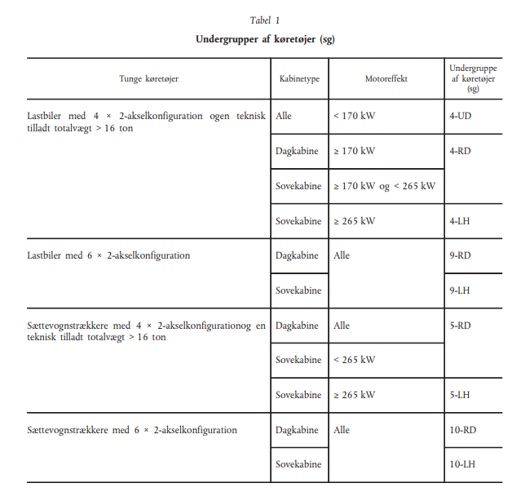
Emissionsklasseberegner

Køretøjsundergruppe

Specifikke CO2-emissioner [gCO2/tkm]:

1. Indregistreringsdato

Din forventede emissionsklasse |  | Emissionsklasse 3

Emissionsklasser for dit køretøj
 | Fra | Til
CO2-emissioner [gCO2/tkm] | - | fejl | Emissionsklasse 3
CO2-emissioner [gCO2/tkm] | fejl | fejl | Emissionsklasse 2
CO2-emissioner [gCO2/tkm] | fejl | 100.00 | Emissionsklasse 1

